公路里程年底到达数按技术等级分
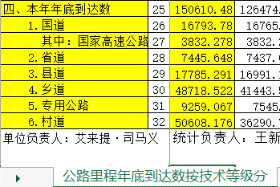
视图名称 | V_A_GLBB_GLLCNDDDSAJSDJF
功能说明 | 公路里程年底到达数按技术等级分
字段 | 类型 | 是否可为空 | 默认值 | 描述
F_VC_GLLCNDDDSAJSDJFZJ | VARCHAR2(36) | No |  | 主键
F_NB_ND | NUMBER(4,0) | Yes |  | 年度
F_VC_GLLCNDDDSZBDM | VARCHAR2(2) | Yes |  | 公路里程年底到达数指标代码 1上年年底到达数 2本年年底到达数 21本年新建数 22本年改建变更数
F_VC_XZDJDM | VARCHAR2(2) | Yes |  | 路线所属行政等级代码 国道 G 高速公路GS 省道 S 县道 X 乡道 Y 专用公路 Z
F_VC_GLJSDJDM | VARCHAR2(4) | Yes |  | 公路技术等级代码 0所有 01等 级 公 路 011高速 0111四车道 0112六车道 0113八车道及以上 012一级 013二级 0131一幅高速 014三级 015四级 02等外公路
F_NB_LC | NUMBER(10,3) | Yes |  | 里程
F_DT_CJSJ | DATE | No | sysdate | 创建时间
F_DT_GXSJ | DATE | No | sysdate | 更新时间
F_VC_SJLY | VARCHAR2(100) | Yes |  | 数据来源
F_VC_JDMC | VARCHAR2(100) | Yes |  | 节点名称
F_NB_YZBS | NUMBER(3,0) | Yes |  | 验证标示
F_VC_FSBS | VARCHAR2(3) | Yes |  | 发送标识

年报数据:黄色为目标数据

公路桥梁、渡口年底到达数
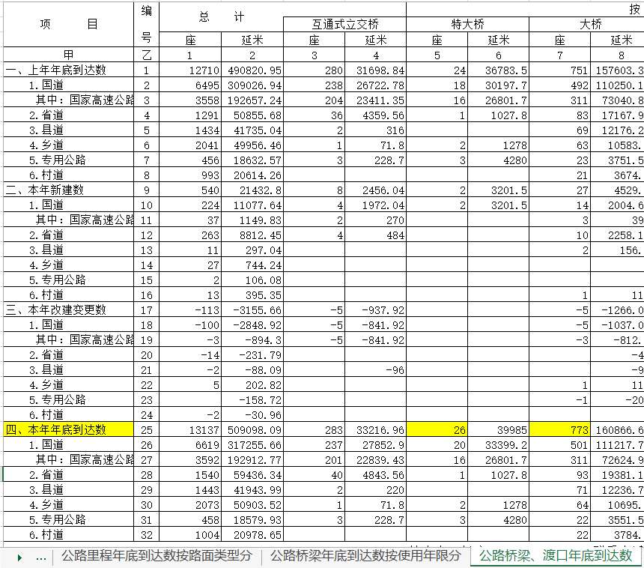
视图名称 | V_A_GLBB_GLQLDKNDDDS
功能说明 | 公路桥梁、渡口年底到达数
字段 | 类型 | 是否可为空 | 默认值 | 描述
F_VC_GLQLDKNDDDSZJ | VARCHAR2(36) | No
F_NB_ND | NUMBER(4,0) | Yes |  | 年度
F_VC_GLLCNDDDSZBDM | VARCHAR2(2) | Yes |  | 公路里程年底到达数指标代码 1上年年底到达数 2本年年底到达数 21本年新建数 22本年改建变更数
F_VC_XZDJDM | VARCHAR2(2) | Yes |  | 路线所属行政等级代码 国道 G 高速公路GS 省道 S 县道 X 乡道 Y 专用公路 Z
F_VC_GLQLTJLXDM | VARCHAR2(3) | Yes |  | 公路桥梁统计类型代码 01桥梁总计 011互通式立交桥 012特大桥 013大桥 014中桥 015小桥 02渡口 021机动渡口
F_VC_TJDWDM | VARCHAR2(2) | Yes |  | 统计单位代码 1座 2延米 3处 4道
F_NB_TJZ | NUMBER(11,2) | Yes |  | 统计值
F_DT_CJSJ | DATE | No | sysdate | 创建时间
F_DT_GXSJ | DATE | No | sysdate | 更新时间
F_VC_SJLY | VARCHAR2(100) | Yes |  | 数据来源
F_VC_JDMC | VARCHAR2(100) | Yes |  | 节点名称
F_NB_YZBS | NUMBER(3,0) | Yes |  | 验证标示
F_VC_FSBS | VARCHAR2(3) | Yes |  | 发送标识

年报数据:黄色为目标数据

公路隧道年底到达数
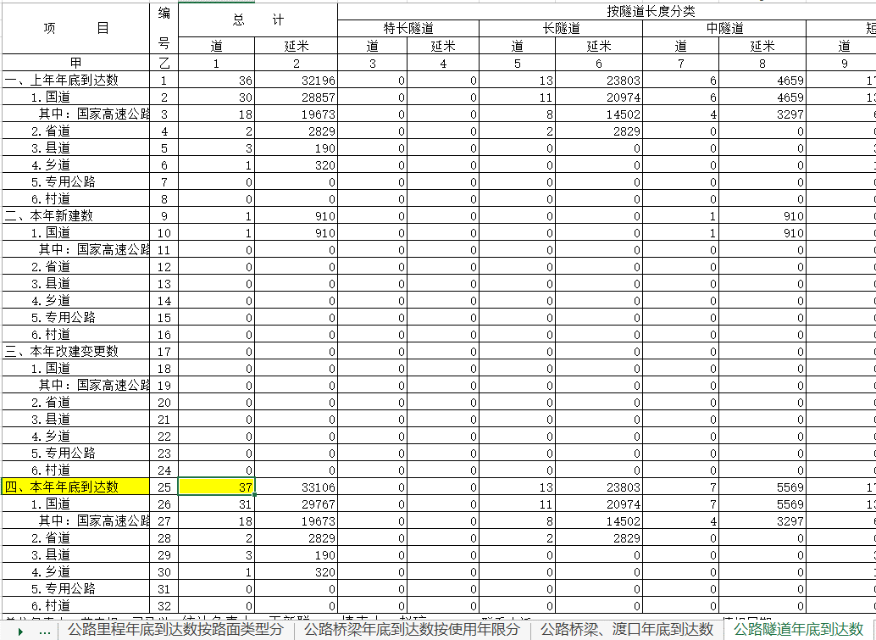
视图名称 | V_A_GLBB_GLSDNDDDS
功能说明 | 公路隧道年底到达数
字段 | 类型 | 是否可为空 | 默认值 | 描述
F_VC_GLSDNDDDSZJ | VARCHAR2(36) | No
F_NB_ND | NUMBER(4,0) | Yes |  | 年度
F_VC_GLLCNDDDSZBDM | VARCHAR2(2) | Yes |  | 公路里程年底到达数指标代码 1上年年底到达数 2本年年底到达数 21本年新建数 22本年改建变更数
F_VC_XZDJDM | VARCHAR2(2) | Yes |  | 路线所属行政等级代码 国道 G 高速公路GS 省道 S 县道 X 乡道 Y 专用公路 Z
F_VC_SDFLDM | VARCHAR2(2) | Yes |  | 隧道按长度的分类代码 0总计 01特长隧道 02长隧道 03中隧道 04短隧道
F_VC_TJDWDM | VARCHAR2(2) | Yes |  | 统计单位代码 1座 2延米 3处 4道
F_NB_TJZ | NUMBER(11,2) | Yes |  | 统计值
F_DT_CJSJ | DATE | No | sysdate | 创建时间
F_DT_GXSJ | DATE | No | sysdate | 更新时间
F_VC_SJLY | VARCHAR2(100) | Yes |  | 数据来源
F_VC_JDMC | VARCHAR2(100) | Yes |  | 节点名称
F_NB_YZBS | NUMBER(3,0) | Yes |  | 验证标示
F_VC_FSBS | VARCHAR2(3) | Yes |  | 发送标识

年报数据:黄色为目标数据

